Lapas1
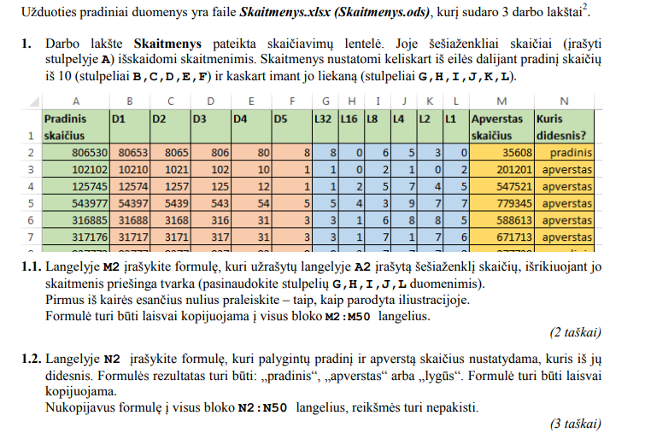
Pradinis skaičius | D1 | D2 | D3 | D4 | D5 | L32 | L16 | L8 | L4 | L2 | L1 | Apverstas skaičius | Kuris didesnis?
195007 | 19500 | 1950 | 195 | 19 | 1 | 1 | 9 | 5 | 0 | 0 | 7 | 700591 | apverstas
163534 | 16353 | 1635 | 163 | 16 | 1 | 1 | 6 | 3 | 5 | 3 | 4 | 435361 | apverstas
125745 | 12574 | 1257 | 125 | 12 | 1 | 1 | 2 | 5 | 7 | 4 | 5 | 547521 | apverstas
119225 | 11922 | 1192 | 119 | 11 | 1 | 1 | 1 | 9 | 2 | 2 | 5 | 522911 | apverstas
102102 | 10210 | 1021 | 102 | 10 | 1 | 1 | 0 | 2 | 1 | 0 | 2 | 201201 | apverstas
289566 | 28956 | 2895 | 289 | 28 | 2 | 2 | 8 | 9 | 5 | 6 | 6 | 665982 | apverstas
253053 | 25305 | 2530 | 253 | 25 | 2 | 2 | 5 | 3 | 0 | 5 | 3 | 350352 | apverstas
394596 | 39459 | 3945 | 394 | 39 | 3 | 3 | 9 | 4 | 5 | 9 | 6 | 695493 | apverstas
392384 | 39238 | 3923 | 392 | 39 | 3 | 3 | 9 | 2 | 3 | 8 | 4 | 483293 | apverstas
375573 | 37557 | 3755 | 375 | 37 | 3 | 3 | 7 | 5 | 5 | 7 | 3 | 375573 | lygus
364154 | 36415 | 3641 | 364 | 36 | 3 | 3 | 6 | 4 | 1 | 5 | 4 | 451463 | apverstas
360836 | 36083 | 3608 | 360 | 36 | 3 | 3 | 6 | 0 | 8 | 3 | 6 | 638063 | apverstas
338910 | 33891 | 3389 | 338 | 33 | 3 | 3 | 3 | 8 | 9 | 1 | 0 | 19833 | pradinis
335020 | 33502 | 3350 | 335 | 33 | 3 | 3 | 3 | 5 | 0 | 2 | 0 | 20533 | pradinis
317234 | 31723 | 3172 | 317 | 31 | 3 | 3 | 1 | 7 | 2 | 3 | 4 | 432713 | apverstas
317176 | 31717 | 3171 | 317 | 31 | 3 | 3 | 1 | 7 | 1 | 7 | 6 | 671713 | apverstas
316885 | 31688 | 3168 | 316 | 31 | 3 | 3 | 1 | 6 | 8 | 8 | 5 | 588613 | apverstas
314413 | 31441 | 3144 | 314 | 31 | 3 | 3 | 1 | 4 | 4 | 1 | 3 | 314413 | lygus
308690 | 30869 | 3086 | 308 | 30 | 3 | 3 | 0 | 8 | 6 | 9 | 0 | 96803 | pradinis
497908 | 49790 | 4979 | 497 | 49 | 4 | 4 | 9 | 7 | 9 | 0 | 8 | 809794 | apverstas
488697 | 48869 | 4886 | 488 | 48 | 4 | 4 | 8 | 8 | 6 | 9 | 7 | 796884 | apverstas
464958 | 46495 | 4649 | 464 | 46 | 4 | 4 | 6 | 4 | 9 | 5 | 8 | 859464 | apverstas

Lapas4
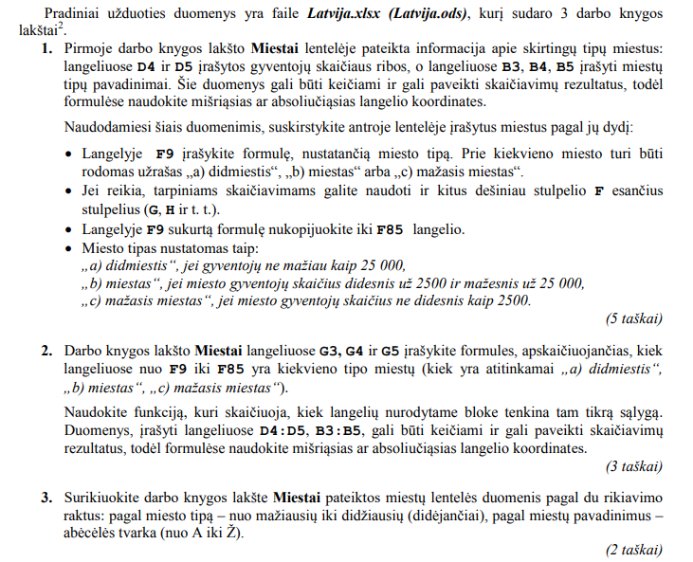
 |  |  |  |  |  | Lentelė 1
 | Miestų skirstymas pagal dydį (gyventojų skaičių)
 | a) didmiestis | visi miestai, nepriskirti žemiau pateiktiems tipams |  |  |  | 9
 | b) miestas | mažiau kaip | 25000 | gyv., bet didesnis už mažąjį miestą |  | 39
 | c) mažasis miestas | ne daugiau kaip | 2500 | gyventojų |  | 29
 |  |  |  |  | Lentelė 2
Latvijos miestų lentelė
nr | miestas | gyventojų sk. | platuma | ilguma | tipas
1 | Durbė | 466 | 56.59 | 21.35 | c) mažasis miestas
2 | Subatė | 842 | 56.02 | 25.91 | c) mažasis miestas
3 | Piltenė | 1000 | 57.22 | 21.66 | c) mažasis miestas
4 | Staicelė | 1000 | 57.84 | 24.75 | c) mažasis miestas
5 | Paviluosta | 1100 | 56.89 | 21.17 | c) mažasis miestas
6 | Aknysta | 1200 | 56.17 | 25.75 | c) mažasis miestas
7 | Ainažiai | 1400 | 57.87 | 24.35 | c) mažasis miestas
8 | Strenčiai | 1400 | 57.64 | 25.67 | c) mažasis miestas
9 | Apė | 1500 | 57.55 | 26.69 | c) mažasis miestas
10 | Mazsalaca | 1500 | 57.87 | 25.04 | c) mažasis miestas
11 | Sabilė | 1500 | 57.05 | 22.57 | c) mažasis miestas
12 | Aluoja | 1600 | 57.78 | 24.87 | c) mažasis miestas
13 | Lygatnė | 1600 | 57.19 | 25.05 | c) mažasis miestas
14 | Valdemarpilis | 1600 | 57.38 | 22.59 | c) mažasis miestas
15 | Viliaka | 1700 | 57.19 | 27.67 | c) mažasis miestas
16 | Zilupė | 1700 | 56.4 | 28.11 | c) mažasis miestas
17 | Cesvainė | 1800 | 56.97 | 26.31 | c) mažasis miestas
18 | Lubana | 1800 | 56.9 | 26.73 | c) mažasis miestas
19 | Seda | 1800 | 56.18 | 22.08 | c) mažasis miestas
20 | Stendė | 1900 | 57.15 | 22.53 | c) mažasis miestas
21 | Viesytė | 1900 | 56.36 | 25.56 | c) mažasis miestas
22 | Jaunjelgava | 2000 | 56.63 | 25.09 | c) mažasis miestas
23 | Balduonė | 2100 | 56.75 | 24.39 | c) mažasis miestas
24 | Kalnciemas | 2100 | 56.85 | 23.58 | c) mažasis miestas
25 | Alūksnė | 2300 | 57.43 | 27.04 | c) mažasis miestas
26 | Priekulė | 2300 | 56.46 | 21.58 | c) mažasis miestas
27 | Varaklianai | 2300 | 56.62 | 26.75 | c) mažasis miestas
28 | Dagda | 2400 | 56.1 | 27.54 | c) mažasis miestas
29 | Kegumas | 2400 | 56.74 | 24.72 | c) mažasis miestas
30 | Karsava | 2600 | 56.79 | 27.68 | b) miestas
31 | Skrunda | 2600 | 56.67 | 22.02 | b) miestas
32 | Alūksta | 2700 | 55.98 | 26.3 | b) miestas
33 | Aucė | 2900 | 56.47 | 22.9 | b) miestas
34 | Saulkrastai | 2900 | 57.29 | 24.41 | b) miestas
35 | Ikškilė | 3000 | 56.82 | 24.5 | b) miestas
36 | Kandava | 3400 | 57.05 | 22.76 | b) miestas
37 | Salacgryva | 3400 | 57.77 | 24.36 | b) miestas
38 | Baluožiai | 3600 | 56.87 | 24.12 | b) miestas
39 | Rūjiena | 3600 | 57.9 | 25.34 | b) miestas
40 | Vilianai | 3600 | 56.57 | 26.93 | b) miestas
41 | Gruobinia | 3900 | 56.55 | 21.16 | b) miestas
42 | Pliavinios | 3900 | 56.62 | 25.72 | b) miestas
43 | Bruocėnai | 4000 | 56.7 | 22.53 | b) miestas
44 | Vangažiai | 4200 | 57.11 | 24.53 | b) miestas
45 | Aizputė | 5400 | 56.72 | 21.61 | b) miestas
46 | Lielvardė | 5600 | 56.72 | 24.8 | b) miestas
47 | Valka | 6500 | 57.78 | 26 | b) miestas
48 | Smiltenė | 6700 | 57.43 | 25.9 | b) miestas
49 | Balvai | 7900 | 57.13 | 27.26 | b) miestas
50 | Aizkrauklė | 8200 | 56.59 | 25.2 | b) miestas
51 | Preiliai | 8600 | 56.3 | 26.71 | b) miestas
52 | Limbažiai | 8900 | 57.52 | 24.71 | b) miestas
53 | Maduona | 9300 | 56.86 | 26.22 | b) miestas
54 | Gulbenė | 9400 | 57.18 | 26.75 | b) miestas
55 | Lyvanai | 9700 | 56.36 | 26.18 | b) miestas
56 | Ludza | 10100 | 56.55 | 27.73 | b) miestas
57 | Duobelė | 10300 | 56.63 | 23.27 | b) miestas
58 | Sigulda | 10500 | 57.16 | 24.86 | b) miestas
59 | Kraslava | 10600 | 55.9 | 27.17 | b) miestas
60 | Bauskė | 11000 | 56.41 | 24.18 | b) miestas
61 | Talsai | 11600 | 57.25 | 22.59 | b) miestas
62 | Saldus | 12600 | 56.67 | 22.48 | b) miestas
63 | Uolainė | 12800 | 56.81 | 23.92 | b) miestas
64 | Kuldyga | 14000 | 56.98 | 21.95 | b) miestas
65 | Salaspilis | 17400 | 56.86 | 24.35 | b) miestas
66 | Cėsys | 17700 | 57.32 | 25.27 | b) miestas
67 | Tukumas | 18000 | 56.97 | 23.16 | b) miestas
68 | Uogrė | 24900 | 56.81 | 24.61 | b) miestas
69 | Valmiera | 26300 | 57.55 | 25.42 | a) didmiestis
70 | Jėkabpilis | 27000 | 56.51 | 25.86 | a) didmiestis
71 | Rėzeknė | 36700 | 56.51 | 27.32 | a) didmiestis
72 | Ventspilis | 39800 | 57.4 | 21.56 | a) didmiestis
73 | Jūrmala | 51400 | 56.98 | 23.76 | a) didmiestis
74 | Jelgava | 56000 | 56.65 | 23.71 | a) didmiestis
75 | Liepoja | 81100 | 56.51 | 21.01 | a) didmiestis
76 | Daugpilis | 112700 | 55.88 | 26.51 | a) didmiestis
77 | Ryga | 689300 | 56.97 | 24.13 | a) didmiestis

Lapas5
Egiptas | 1 |  |  |  |  |  |  |  |  |  | 1001
Mauritanija | 1 |  |  |  |  |  |  |  |  |  | 1031
Bolivija |  |  |  |  |  |  |  | 1 |  |  | 1099
Etiopija | 1 |  |  |  |  |  |  |  |  |  | 1104
Kolumbija |  |  |  |  |  |  |  | 1 |  |  | 1139
Pietų Afrikos Respublika | 1 |  |  |  |  |  |  |  |  |  | 1219
Malis | 1 |  |  |  |  |  |  |  |  |  | 1240
Angola | 1 |  |  |  |  |  |  |  |  |  | 1247
Nigeris | 1 |  |  |  |  |  |  |  |  |  | 1267
Čadas | 1 |  |  |  |  |  |  |  |  |  | 1284
Peru |  |  |  |  |  |  |  | 1 |  |  | 1285
Mongolija |  |  | 1 |  |  |  |  |  |  |  | 1564
Iranas |  |  | 1 |  |  |  |  |  |  |  | 1648
Libija | 1 |  |  |  |  |  |  |  |  |  | 1760
Sudanas | 1 |  |  |  |  |  |  |  |  |  | 1861
Indonezija |  |  |  | 1 |  |  |  |  |  |  | 1905
Meksika |  |  |  |  |  |  |  |  | 1 |  | 1964
Saudo Arabija |  |  | 1 |  |  |  |  |  |  |  | 2150
Grenlandija |  |  |  |  |  |  |  |  |  |  | 2166
Kongo Demokratinė Respublika | 1 |  |  |  |  |  |  |  |  |  | 2345
Alžyras | 1 |  |  |  |  |  |  |  |  |  | 2382
Kazachija |  |  | 1 |  |  |  |  |  |  |  | 2725
Argentina |  |  |  |  |  |  |  | 1 |  |  | 2780
Indija |  |  |  |  | 1 |  |  |  |  |  | 3287
Australija |  | 1 |  |  |  |  |  |  |  |  | 7741
Brazilija |  |  |  |  |  |  |  | 1 |  |  | 8515
Kinijos Liaudies Respublika |  |  | 1 |  |  |  |  |  |  |  | 9597
JAV |  |  |  |  |  |  |  |  | 1 |  | 9827
Kanada |  |  |  |  |  |  |  |  | 1 |  | 9985
Rusija |  |  | 1 |  |  |  |  |  |  | 1 | 17098
Valstybių plotų lentelė
Valstybė | Afrika‎ | Australija ir Okeanija‎ | Azija | Pietryčių Azija‎ | Pietų Azija‎ | Centrinė Amerika‎ | Karibų jūros regiono šalys‎ | Pietų Amerika‎ | Šiaurės Amerika‎ | Europa | Plotas, tūkst. km2
Mauricijus | 1 |  |  |  |  |  |  |  |  |  | 2
Islandija |  |  |  |  |  |  |  |  |  | 1 | 103
Gvatemala |  |  |  |  |  | 1 |  |  | 1 |  | 109
Liberija | 1 |  |  |  |  |  |  |  |  |  | 111
Kuba |  |  |  |  |  |  |  |  |  |  | 111
Bulgarija |  |  |  |  |  |  |  |  |  | 1 | 111
Hondūras |  |  |  |  |  | 1 |  |  |  |  | 112
Beninas | 1 |  |  |  |  |  |  |  |  |  | 113
Malavis | 1 |  |  |  |  |  |  |  |  |  | 118
Eritrėja | 1 |  |  |  |  |  |  |  |  |  | 118
Šiaurės Korėja |  |  | 1 |  |  |  |  |  |  |  | 121
Nikaragva |  |  |  |  |  |  | 1 |  | 1 |  | 130
Graikija |  |  |  |  |  |  |  |  |  | 1 | 132
Tadžikija |  |  | 1 |  |  |  |  |  |  |  | 143
Bangladešas |  |  |  |  | 1 |  |  |  |  |  | 144
Nepalas |  |  |  |  | 1 |  |  |  |  |  | 147
Tunisas | 1 |  |  |  |  |  |  |  |  |  | 164
Surinamas |  |  |  |  |  |  |  | 1 |  |  | 164
Urugvajus |  |  |  |  |  |  |  | 1 |  |  | 176
Kambodža |  |  |  | 1 |  |  |  |  |  |  | 181
Sirija |  |  | 1 |  |  |  |  |  |  |  | 185
Senegalas | 1 |  |  |  |  |  |  |  |  |  | 197
Kirgizija |  |  | 1 |  |  |  |  |  |  |  | 200
Baltarusija |  |  |  |  |  |  |  |  |  | 1 | 208
Gajana |  |  |  |  |  |  |  | 1 |  |  | 215
Laosas |  |  |  | 1 |  |  |  |  |  |  | 237
Rumunija |  |  |  |  |  |  |  |  |  | 1 | 238
Gana | 1 |  |  |  |  |  |  |  |  |  | 239
Uganda | 1 |  |  |  |  |  |  |  |  |  | 241
Jungtinė Karalystė |  |  |  |  |  |  |  |  |  | 1 | 244
Gvinėja | 1 |  |  |  |  |  |  |  |  |  | 246
Vakarų Sachara |  |  |  |  |  |  |  |  |  |  | 266
Naujoji Zelandija |  | 1 |  |  |  |  |  |  |  |  | 268
Gabonas | 1 |  |  |  |  |  |  |  |  |  | 268
Burkina Fasas | 1 |  |  |  |  |  |  |  |  |  | 274
Ekvadoras |  |  |  |  |  |  |  | 1 |  |  | 284
Filipinai |  |  |  | 1 |  |  |  |  |  |  | 300
Italija |  |  |  |  |  |  |  |  |  | 1 | 301
Omanas |  |  | 1 |  |  |  |  |  |  |  | 310
Lenkija |  |  |  |  |  |  |  |  |  | 1 | 313
Dramblio Kaulo Krantas | 1 |  |  |  |  |  |  |  |  |  | 322
Norvegija |  |  |  |  |  |  |  |  |  | 1 | 324
Malaizija |  |  |  | 1 |  |  |  |  |  |  | 330
Vietnamas |  |  |  | 1 |  |  |  |  |  |  | 331
Suomija |  |  |  |  |  |  |  |  |  | 1 | 338
Kongo Respublika | 1 |  |  |  |  |  |  |  |  |  | 342
Vokietija |  |  |  |  |  |  |  |  |  | 1 | 357
Japonija |  |  |  |  |  |  |  |  |  |  | 378
Zimbabvė | 1 |  |  |  |  |  |  |  |  |  | 391
Paragvajus |  |  |  |  |  |  |  | 1 |  |  | 407
Irakas |  |  | 1 |  |  |  |  |  |  |  | 438
Uzbekija |  |  | 1 |  |  |  |  |  |  |  | 447
Marokas | 1 |  |  |  |  |  |  |  |  |  | 447
Švedija |  |  |  |  |  |  |  |  |  | 1 | 450
Papua Naujoji Gvinėja |  | 1 |  |  |  |  |  |  |  |  | 463
Kamerūnas | 1 |  |  |  |  |  |  |  |  |  | 475
Turkmėnija |  |  | 1 |  |  |  |  |  |  |  | 488
Ispanija |  |  |  |  |  |  |  |  |  | 1 | 505
Tailandas |  |  |  | 1 |  |  |  |  |  |  | 513
Jemenas |  |  | 1 |  |  |  |  |  |  |  | 528
Kenija | 1 |  |  |  |  |  |  |  |  |  | 580
Botsvana | 1 |  |  |  |  |  |  |  |  |  | 582
Madagaskaras | 1 |  |  |  |  |  |  |  |  |  | 587
Ukraina |  |  |  |  |  |  |  |  |  | 1 | 604
Centrinės Afrikos Respublika | 1 |  |  |  |  |  |  |  |  |  | 623
Somalis | 1 |  |  |  |  |  |  |  |  |  | 638
Prancūzija |  |  |  |  |  |  |  |  |  | 1 | 644
Afganistanas |  |  | 1 |  |  |  |  |  |  |  | 652
Mianmaras |  |  |  | 1 |  |  |  |  |  |  | 677
Zambija | 1 |  |  |  |  |  |  |  |  |  | 753
Čilė |  |  |  |  |  |  |  | 1 |  |  | 756
Turkija |  |  | 1 |  |  |  |  |  |  | 1 | 784
Pakistanas |  |  |  |  | 1 |  |  |  |  |  | 796
Mozambikas | 1 |  |  |  |  |  |  |  |  |  | 799
Namibija | 1 |  |  |  |  |  |  |  |  |  | 824
Venesuela |  |  |  |  |  |  |  | 1 |  |  | 912
Nigerija | 1 |  |  |  |  |  |  |  |  |  | 924
Tanzanija | 1 |  |  |  |  |  |  |  |  |  | 947
Egiptas | 1 |  |  |  |  |  |  |  |  |  | 1001
Mauritanija | 1 |  |  |  |  |  |  |  |  |  | 1031
Bolivija |  |  |  |  |  |  |  | 1 |  |  | 1099
Etiopija | 1 |  |  |  |  |  |  |  |  |  | 1104
Kolumbija |  |  |  |  |  |  |  | 1 |  |  | 1139
Pietų Afrikos Respublika | 1 |  |  |  |  |  |  |  |  |  | 1219
Malis | 1 |  |  |  |  |  |  |  |  |  | 1240
Angola | 1 |  |  |  |  |  |  |  |  |  | 1247
Nigeris | 1 |  |  |  |  |  |  |  |  |  | 1267
Čadas | 1 |  |  |  |  |  |  |  |  |  | 1284
Peru |  |  |  |  |  |  |  | 1 |  |  | 1285
Mongolija |  |  | 1 |  |  |  |  |  |  |  | 1564
Iranas |  |  | 1 |  |  |  |  |  |  |  | 1648
Libija | 1 |  |  |  |  |  |  |  |  |  | 1760
Sudanas | 1 |  |  |  |  |  |  |  |  |  | 1861
Indonezija |  |  |  | 1 |  |  |  |  |  |  | 1905
Meksika |  |  |  |  |  |  |  |  | 1 |  | 1964
Saudo Arabija |  |  | 1 |  |  |  |  |  |  |  | 2150
Grenlandija |  |  |  |  |  |  |  |  |  |  | 2166
Kongo Demokratinė Respublika | 1 |  |  |  |  |  |  |  |  |  | 2345
Alžyras | 1 |  |  |  |  |  |  |  |  |  | 2382
Kazachija |  |  | 1 |  |  |  |  |  |  |  | 2725
Argentina |  |  |  |  |  |  |  | 1 |  |  | 2780
Indija |  |  |  |  | 1 |  |  |  |  |  | 3287
Australija |  | 1 |  |  |  |  |  |  |  |  | 7741
Brazilija |  |  |  |  |  |  |  | 1 |  |  | 8515
Kinijos Liaudies Respublika |  |  | 1 |  |  |  |  |  |  |  | 9597
JAV |  |  |  |  |  |  |  |  | 1 |  | 9827
Kanada |  |  |  |  |  |  |  |  | 1 |  | 9985
Rusija |  |  | 1 |  |  |  |  |  |  | 1 | 17098

Lapas6
Palyginimo rezultatas | Dažnis
pradinis | 23
lygūs | 2
apverstas | 23

